Hoja1
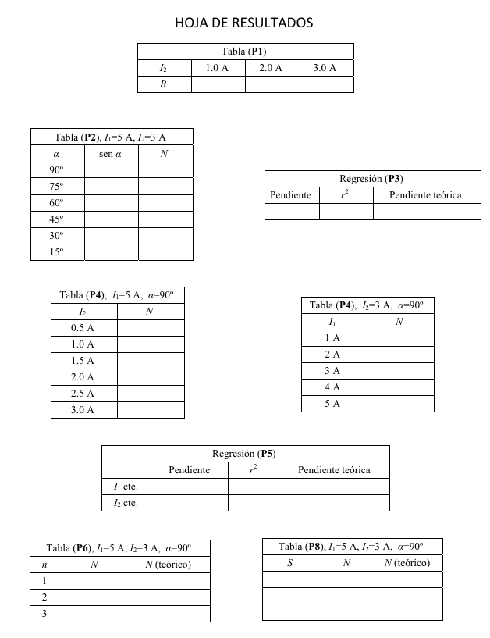
Medimos B en las bobinas cuando variamos la I que pasa por ellas
I(A) | B(mT) | s(I)=0.02A | s(B)=0.02mT
1 | 0.68
2 | 1.34
3 | 2.04

Dependencia del ángulo |  |  |  |  | Dependencia de la intensidad de las bobinas |  |  |  | Dependencia del número de espiras
Tomamos la espira de n=3 y r=6cm |  |  | s(r)=0.0005m |  | Tomamos 90º y 3A en las bobinas y las mismas espiras de n=3 y r=6cm |  |  |  | Tomamos 90º, 5 y 3 A y variamos el número de espiras de la bobina de r=6cm
Fijamos I = 3A en las bobinas |  |  | s(I)=0.05 |  | I(A) | F(mN) | N(mN*m) | r del torque es 10 cm | n | F(mN) | N(mN*m)
Fjamos I=5A en las espiras |  |  | s(I)=0.2 | Tomamos r=10 cm del brazo de torque | 3 | 3.7 | 0.37 |  | 3 | 3.7 | 0.37
alpha(º) | F(mN) | s(F)=0.2mN | sin(alpha) | N(mN*m) | 2.5 | 3 | 0.3 |  | 2 | 2.5 | 0.25
90 | 3.7 |  | 1 | 0.37 | 2 | 2.4 | 0.24 |  | 1 | 1.4 | 0.14
75 | 3.4 |  | 0.96592582629 | 0.34 | 1.5 | 1.8 | 0.18
60 | 2.9 |  | 0.86602540378 | 0.29 | 1 | 1.2 | 0.12
45 | 2.4 |  | 0.70710678119 | 0.24 | 0.5 | 0.6 | 0.06
30 | 1.5 |  | 0.5 | 0.15 |  |  |  |  | Dependencia de la superficie de la espira
15 | 0.6 |  | 0.2588190451 | 0.06 |  |  |  |  | Tomamos 90º, 5 y 3 A y variamos la superficie de la espira, con n=1
0 | -0.4 |  | 0 | -0.04 |  |  |  |  | r(m) | S(m^2) | F(mN) | N(mN*m)
N(sin(alpha))
 |  |  |  |  |  |  |  |  | 0.06 | 0.011309733553 | 1.4 | 0.14
 |  |  |  |  | Dependencia de la intensidad de las espiras |  |  |  | 0.0425 | 0.0056745017305 | 0.7 | 0.07
 |  |  |  |  | Tomamos 90º y 3A en las bobinas y las mismas espiras de n=3 y r=6cm |  |  |  | 0.03 | 0.0028274333882 |  | 0
 |  |  |  |  | I(A) | F(mN) | N(mN*m) | r del torque es 10 cm
 |  |  |  |  | 5 | 3.7 | 0.37
 |  |  |  |  | 4 | 2.9 | 0.29
 |  |  |  |  | 3 | 2.1 | 0.21
 |  |  |  |  | 2 | 1.3 | 0.13
 |  |  |  |  | 1 | 0.7 | 0.07

N(I)

